画面遷移図
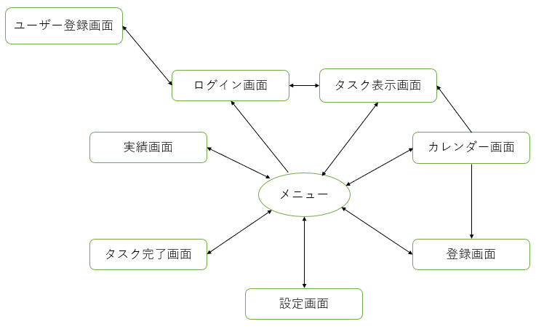
プロジェクト名 | タスク管理アプリ制作 | 作成者 | 豊山龍太朗
システム名 | Sol-ty | 作成日 | 2022-06-07
 |  | 更新者
 |  | 更新日

画面遷移図

アイテム
画面（大きさは自由）

